Indice
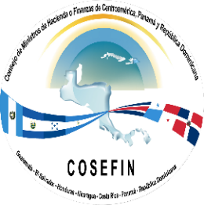

Consejo Monetario Centroamericano
Secretaría Ejecutiva
www.secmca.org

 | Estadísticas de Finanzas Públicas Armonizadas
 | Estadísticas de Deuda Pública del Sector Público

 | País: |  | Costa Rica
 | Cobertura: |  | Gobierno Central Presupuestario
 | Frecuencia: |  | Trimestral

 | Contenido:
 |  | Deuda Pública

 | ADVERTENCIA El Consejo Monetario Centroamericano y su Secretaría Ejecutiva autorizan la reproducción total, gráficos y cifras de esta publicación, siempre que se mencione la fuente. No obstante, no asumen responsabilidad legal alguna o de cualquier otra índole, por la manipulación, interpretación personal y uso de dicha información. Derechos Reservados © 2019

